Trang_bìa
Posts and Telecommunications Institute of Technology |  |  |  |  |  |  | Thiết kế |  | Tài liệu phát triển |  | Tên hệ thống |  |  | Quản Lý Thuê Xe |  |  |  | Người tạo |  | Ngày tạo
 |  |  |  |  |  |  |  |  |  |  |  |  |  |  |  |  |  | Người cập nhật |  | Ngày cập nhật
 |  |  |  |  |  |  |  |  |  |  | Màn hình (ID) |  |  | Update_Info_Customer |  | Màn hình (Tên) |  | Cập nhật thông tin khách hàng

 | QUAN LY THUE XE Tài liệu phát triển hệ thống

 | Version 1.0

 |  |  |  |  |  |  |  |  |  | 1. Mục đích |  |  |  | 7. Giao diện màn hình
 |  |  |  |  |  |  |  |  |  | 2. Giới hạn hoạt động |  |  |  | 8. Danh sách hạng mục
 |  |  |  |  |  |  |  |  |  | 3. Giới hạn hệ thống |  |  |  | 9. Khái quát chức năng
 |  |  |  |  |  |  |  |  |  | 4. Chức năng liên quan |  |  |  | 10. Xử lý chi tiết
 |  |  |  |  |  |  |  |  |  | 5. Không bao gồm
 |  |  |  |  |  |  |  |  |  | 6. Sơ đồ

Posts and Telecommunications Institute of Technology |  |  |  |  |  |  | Thiết kế |  | Tài liệu phát triển |  | Tên hệ thống |  |  | Quản Lý Thuê Xe |  |  |  | Người tạo |  | Ngày tạo
 |  |  |  |  |  |  |  |  |  |  |  |  |  |  |  |  |  | Người cập nhật |  | Ngày cập nhật
 |  |  |  |  |  |  |  |  |  |  | Màn hình (ID) |  |  | Update_Info_Customer |  | Màn hình (Tên) |  | Cập nhật thông tin khách hàng

 | Lịch sử chỉnh sửa

 | Ver |  | Ngày cập nhật |  |  | Nội dung cập nhật |  |  |  |  |  |  |  | Người cập nhật
 |  |  |  |  |  |  |  |  |  |  |  |  |  |  | Ngày duyệt |  | Người duyệt |  | Ngày duyệt |  | Người duyệt

Posts and Telecommunications Institute of Technology |  |  |  |  |  |  | Thiết kế |  | Tài liệu phát triển |  | Tên hệ thống |  |  | Quản Lý Thuê Xe |  |  |  | Người tạo |  | Ngày tạo
 |  |  |  |  |  |  |  |  |  |  |  |  |  |  |  |  |  | Người cập nhật |  | Ngày cập nhật
 |  |  |  |  |  |  |  |  |  |  | Màn hình (ID) |  |  | Update_Info_Customer |  | Màn hình (Tên) |  | Cập nhật thông tin khách hàng

 | 1. Mục đích
 |  | - Dùng để khách hàng cập nhật hồ sơ cá nhân, công khai hồ sơ
 |  | - Khách hàng nhập tất cả các thông tin cơ bản và các thông tin về địa chỉ, họ tên, giấy tờ liên quan
 |  | - Trong trường hợp khách hàng muốn yêu cầu thuê xe được duyệt nhanh chóng thì phải cung cấp đủ các giấy tờ liên quan cá nhân mà hệ thống yêu cầu
 |  | - Sau khi nhất nút hoàn tất, hệ thống sẽ kiểm tra
 |  |  | + Trường hợp phát sinh lỗi, hệ thống sẽ thông báo lỗi cho người dùng tại màn hình này.
 |  |  | + Nếu hoàn tất (cập nhật dữ liệu thành công), hệ thống sẽ quay lại màn hình chính

 | 2. Giới hạn hoạt động
 |  | Không có

 | 3. Giới hạn hệ thống
 |  | Không có

 | 4. Chức năng liên quan
 |  | Lấy ảnh từ Browser file

 | 5. Không bao gồm
 |  | Không có

Posts and Telecommunications Institute of Technology |  |  |  |  |  |  | Thiết kế |  | Tài liệu phát triển |  | Tên hệ thống |  |  | Quản Lý Thuê Xe |  |  |  | Người tạo |  | Ngày tạo
 |  |  |  |  |  |  |  |  |  |  |  |  |  |  |  |  |  | Người cập nhật |  | Ngày cập nhật
 |  |  |  |  |  |  |  |  |  |  | Màn hình (ID) |  |  | Update_Info_Customer |  | Màn hình (Tên) |  | Cập nhật thông tin khách hàng

Màn hình cập nhật thông tin
 | 6. Sơ đồ

Khởi động
hệ thống

Màn hình chính

Customer

 | Table

 |  |  | № | Loại | Tên |  |  |  |  |  |  | I/O | Ghi Chú
 |  |  | 1 | M | Customer |  |  | Table quản lý thông tin khách hàng |  |  |  | I/O
 |  |  | 2
 |  |  | 4
 |  |  | 5
 |  |  | 6
 |  |  | 7
 |  |  | 8
 |  |  | 9
 |  |  | 10

 |  |  |  | ※ Loại (M: Master / T: Transaction table / Ⅰ: INI file / W: work table / V: view / S: stored procedures / L: SQL loader / F: file)

Thiết_kế
Posts and Telecommunications Institute of Technology |  |  |  | Thiết kế |  | Tài liệu phát triển |  |  |  | Tên hệ thống |  |  | Quản Lý Thuê Xe |  |  | Người tạo |  | Ngày tạo
 |  |  |  |  |  |  |  |  |  |  |  |  |  |  |  | Người cập nhật |  | Ngày cập nhật
 |  |  |  |  |  |  |  |  |  | Màn hình (ID) |  |  | Update_Info_Customer |  | Màn hình (Tên) | Cập nhật thông tin khách hàng

 | 7. Giao diện
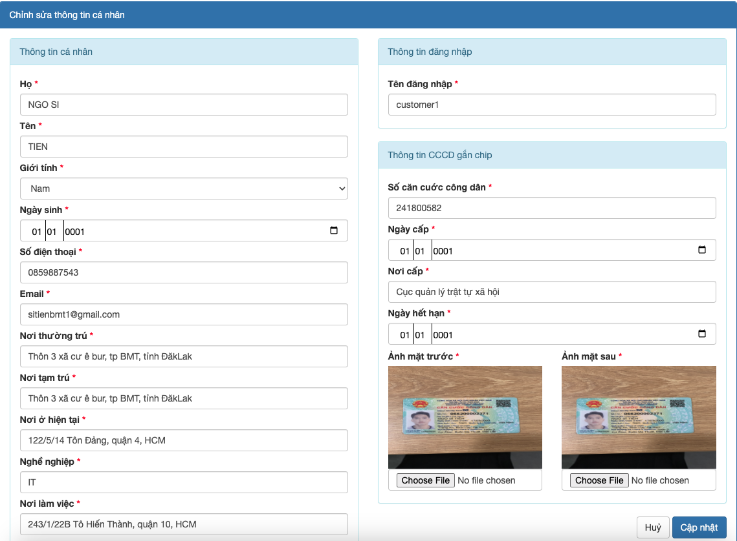

Posts and Telecommunications Institute of Technology |  |  |  | Thiết kế |  | Tài liệu phát triển |  |  |  | Tên hệ thống |  |  | Quản Lý Thuê Xe |  |  | Người tạo |  | Ngày tạo
 |  |  |  |  |  |  |  |  |  |  |  |  |  |  |  | Người cập nhật |  | Ngày cập nhật
 |  |  |  |  |  |  |  |  |  | Màn hình (ID) |  |  | Update_Info_Customer |  | Màn hình (Tên) | Cập nhật thông tin khách hàng

 | 8. Danh sách hạng mục

 |  | [Vùng hiển thị cố định]
 |  | № | Tên hạng mục |  | Control |  |  |  | Nội dung hiển thị |  |  |  |  |  | Ý nghĩa
 |  | 1 | Họ |  | TextInput |  |  |  | Họ
 |  | 2 | Tên |  | TextInput |  |  |  | Tên
 |  | 3 | Giới tính |  | SelectButton |  |  |  | Giới tính
 |  | 4 | Ngày sinh |  | TimeInput |  |  |  | Ngày sinh
 |  | 5 | Số điện thoại |  | TextInput |  |  |  | Số điện thoại
 |  | 6 | Email |  | TextInput |  |  |  | Email
 |  | 7 | Nơi thường trú |  | TextInput |  |  |  | Nơi thường trú
 |  | 8 | Nơi tạm trú |  | TextInput |  |  |  | Nơi tạm trú
 |  | 9 | Nơi ở hiện tại |  | TextInput |  |  |  | Nơi ở hiện tại
 |  | 10 | Nghề nghiệp |  | TextInput |  |  |  | Nghề nghiệp
 |  | 11 | Nơi làm việc |  | TextInput |  |  |  | Nơi làm việc
 |  | 12 | Tên đăng nhập |  | TextInput |  |  |  | Tên đăng nhập
 |  | 13 | Số CCCD |  | TextInput |  |  |  | Số CCCD
 |  | 14 | Ngày cấp |  | TimeInput |  |  |  | Ngày cấp
 |  | 15 | Nơi cấp |  | TextInput |  |  |  | Nơi cấp
 |  | 16 | Ngày hết hạn |  | TimeInput |  |  |  | Ngày hết hạn
 |  | 17 | Ảnh mặt trước |  | FileInput |  |  |  | Ảnh mặt trước
 |  | 18 | Ảnh mặt sau |  | FileInput |  |  |  | Ảnh mặt sau

 |  | [Vùng nhập]
 |  | № | Tên hạng mục | Loại dữ liệu | Độ dài |  | Bắt buộc |  |  | Control |  | Format |  | Ghi chú
 |  | 1 | Họ | String |  |  |  | Y |  | TextInput
 |  | 2 | Tên | String |  |  |  | Y |  | TextInput
 |  | 3 | Giới tính | Number |  |  |  | Y |  | SelectButton
 |  | 4 | Ngày sinh | DateTime |  |  |  | Y |  | TimeInput
 |  | 5 | Số điện thoại | String |  |  |  | Y |  | TextInput
 |  | 6 | Email | String |  |  |  | Y |  | TextInput
 |  | 7 | Nơi thường trú | String |  |  |  | Y |  | TextInput
 |  | 8 | Nơi tạm trú | String |  |  |  | Y |  | TextInput
 |  | 9 | Nơi ở hiện tại | String |  |  |  | Y |  | TextInput
 |  | 10 | Nghề nghiệp | String |  |  |  | Y |  | TextInput
 |  | 11 | Nơi làm việc | String |  |  |  | Y |  | TextInput
 |  | 12 | Tên đăng nhập | String |  |  |  | Y |  | TextInput
 |  | 13 | Số CCCD | String |  |  |  | Y |  | TextInput
 |  | 14 | Ngày cấp | DateTime |  |  |  | Y |  | TimeInput
 |  | 15 | Nơi cấp | String |  |  |  | Y |  | TextInput
 |  | 16 | Ngày hết hạn | DateTime |  |  |  | Y |  | TimeInput
 |  | 17 | Ảnh mặt trước | String |  |  |  | Y |  | FileInput
 |  | 18 | Ảnh mặt sau | String |  |  |  | Y |  | FileInput

 |  | [Vùng nút]
 |  | № | Tên hạng mục |  | Control |  |  |  |  |  | Ghi chú
 |  | 1 | Đổi ảnh mặt trước CCCD |  | FileInput
 |  | 2 | Đổi ảnh mặt sau CCCD |  | FileInput
 |  | 3 | Cập nhật |  | Spinner
 |  | 4 | Huỷ |  | TextView

Posts and Telecommunications Institute of Technology |  |  |  | Thiết kế |  | Tài liệu phát triển |  |  |  | Tên hệ thống |  |  | Tìm việc và người giúp việc |  |  | Người tạo |  | Ngày tạo
 |  |  |  |  |  |  |  |  |  |  |  |  |  |  |  | Người cập nhật |  | Ngày cập nhật
 |  |  |  |  |  |  |  |  |  | Màn hình (ID) |  |  | Update_Info_Customer |  | Màn hình (Tên) | Cập nhật thông tin khách hàng

 | 9. Khái quát chức năng
 |  | (1) Hiển thị ban đầu
 |  |  | 1. Hiển thị màn hình ở trạng thái ban đầu

 |  | (2) Thay đổi ảnh mặt trước CCCD
 |  |  | 1. Nhấn vào input file dưới ảnh CCCD để thay đổi ảnh
 |  |  | 2. Người dùng chọn ảnh CCCD mặt trước mới
 |  |  | 3. Sau khi hoàn tất ảnh mới sẽ hiển thị ra trên form

 |  | (3) Thay đổi ảnh mặt sau CCCD
 |  |  | 1. Nhấn vào input file dưới ảnh CCCD để thay đổi ảnh
 |  |  | 2. Người dùng chọn ảnh CCCD mặt sau mới
 |  |  | 3. Sau khi hoàn tất ảnh mới sẽ hiển thị ra trên form

 |  | (4). Khách hàng nhập những thông tin cần thay đổi ở trên form
 |  |  | 1. Sau khi thay đổi xong các thông tin cần thiết khách hàng chọn Cập Nhật hệ thống sẽ tiến hành cập nhật thông tin, nếu thành công thì hiển thị thông báo
 |  | công trên form, nếu thất bại thì hiển thị thông báo thất bại

 |  | (5). Khách hàng chọn Huỷ sẽ quay lại giao diện trang chủ

Posts and Telecommunications Institute of Technology |  |  |  | Thiết kế |  | Tài liệu phát triển |  |  |  | Tên hệ thống |  |  | Tìm việc và người giúp việc |  |  | Người tạo | TrungNH | Ngày tạo | 2018-01-10
 |  |  |  |  |  |  |  |  |  |  |  |  |  |  |  | Người cập nhật |  | Ngày cập nhật
 |  |  |  |  |  |  |  |  |  | Màn hình (ID) |  |  | Update_Info_Employee |  | Màn hình (Tên) | Cập nhật thông tin người lao động

 | 10. Xử lý chi tiết
 |  | (1) Hiển thị ban đầu
 |  |  | Xem chi tiết
 |  | (2) Thay đổi ảnh CCCD mặt trước
 |  |  | Xem chi tiết
 |  | (3) Thay đổi ảnh CCCD mặt sau
 |  |  | Xem chi tiết
 |  | (4) Thay đổi ngày sinh
 |  |  | Xem chi tiết
 |  | (5) Lưu hồ sơ
 |  |  | Xem chi tiết

Xử lý 10.2
Posts and Telecommunications Institute of Technology |  |  |  |  | Thiết kế | Tài liệu phát triển | Tên hệ thống | Quản Lý Thuê Xe |  | Người tạo | Ngày tạo
 |  |  |  |  |  |  |  |  |  | Người cập nhật | Ngày cập nhật
 |  |  |  |  |  |  | Màn hình (ID) | Update_Info_Customer | Màn hình (Tên) | Cập nhật thông tin khách hàng

 | 10. Xử lý chi tiết
 |  | (2) Thay đổi ảnh CCCD mặt trước
 |  |  | 1. Nhấn input file để thực hiện xử lý
 |  |  | 2. Hiển thị trình quản lý file cho người dùng chọn
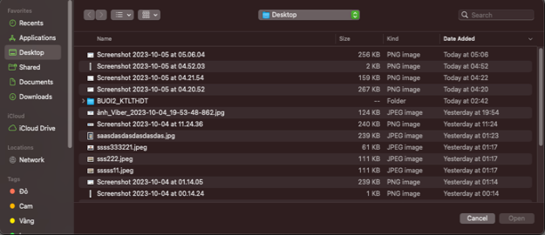

 |  |  |  | Giao diện minh hoạ

 |  |  | 3. Uỷ quyền thực hiện chức năng cho ứng dụng hệ thống (Gallery)
 |  |  | 4. Nhận kết quả trả về từ ứng dụng hệ thống (Gallery) và hiển thị lên Form

Xử lý 10.4
Posts and Telecommunications Institute of Technology |  |  |  |  | Thiết kế | Tài liệu phát triển | Tên hệ thống | Quản Lý Thuê Xe |  | Người tạo | Ngày tạo
 |  |  |  |  |  |  |  |  |  | Người cập nhật | Ngày cập nhật
 |  |  |  |  |  |  | Màn hình (ID) | Update_Info_Customer | Màn hình (Tên) | Cập nhật thông tin khách hàng

 | 10. Xử lý chi tiết
 |  | (4) Thay đổi ngày sinh
 |  |  | 1. Nhấn input datetime để hiển thị form nhập thời gian

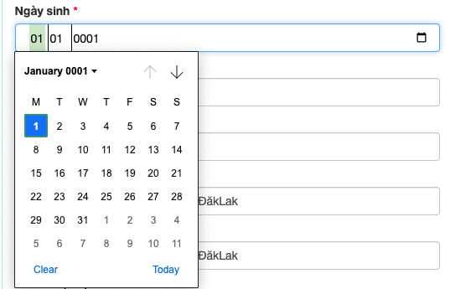

 |  |  |  | Giao diện minh hoạ

 |  |  | 2. Người dùng chọn button clear để xoá đi thời gian đang chọn để chọn lại
 |  |  | 3. Người dùng chọn button today để lấy ra thời gian hôm nay

